記入例
このシートは記入例です。 |  | 「入力用」シートにご入力ください。

住所NO | 御社名 | 部署名 | お名前(姓) | ヨミガナ | 電話番号 | 郵便番号 | 都道府県 | 市区町村 | 町名番地 | ビル建物名
例※送り先住所を入力してください | サンコー株式会社 | 総務部 回収課 | サンコー 太郎 | サンコー タロウ | 0120966489 | 555-0033 | 大阪府 | 大阪市淀川区 | 新高1丁目14番7号
ここからご入力ください→ | サンコー株式会社 | 総務部 回収課 | サンコー 太郎 | サンコー タロウ | 120966489 | 555-0033 | 大阪府 | 大阪市淀川区 | 新高1丁目14番7号 | サンコービル
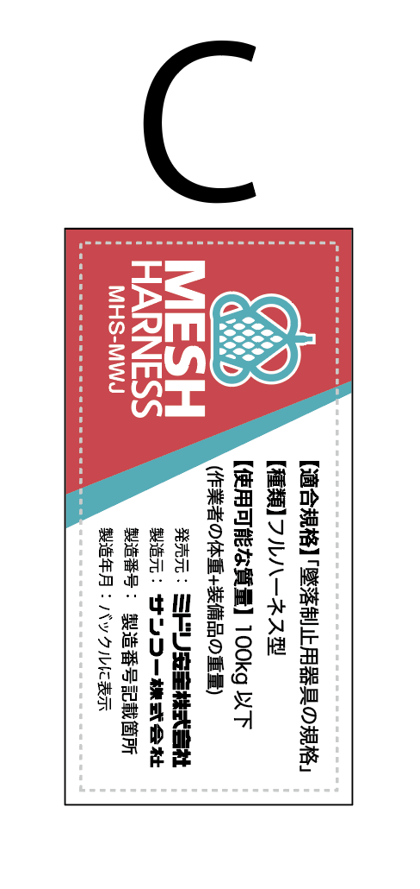
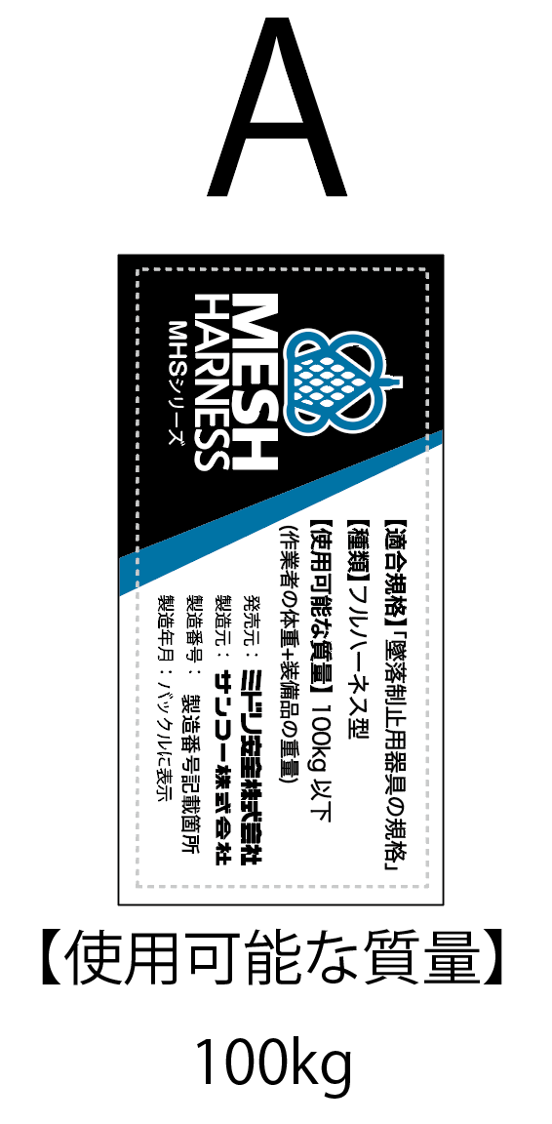
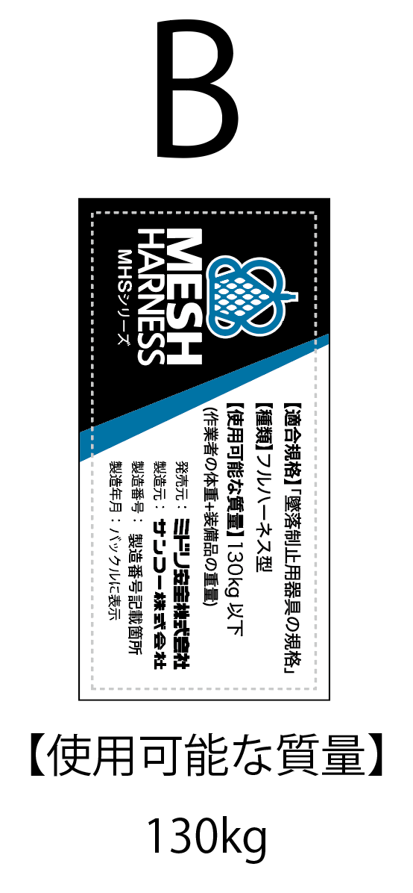
 | プルダウンから選べます | プルダウンから選べます |  | プルダウンから選べます
回数対象製品のフルハーネス | ①型番がわかる製品はここに入力 |  |  | ②型番がわからない製品はここに入力
１種類目 | 型番 | サイズ | 本数 | ラベルの種類 | 製造番号 | 本数
 | MHS-6H | S | 1
2種類目 | 型番 | サイズ | 本数 | ラベルの種類 | 製造番号 | 本数
 | MHS-6H | M | 2
3種類目 | 型番 | サイズ | 本数 | ラベルの種類 | 製造番号 | 本数
 | MHS-6H | M | 3
４種類目 | 型番 | サイズ | 本数 | ラベルの種類 | 製造番号 | 本数
 |  |  |  | A | 123456 | 1
５種類目 | 型番 | サイズ | 本数 | ラベルの種類 | 製造番号 | 本数
 |  |  |  | Ｂ | 789101 | 2
６種類目 | 型番 | サイズ | 本数 | ラベルの種類 | 製造番号 | 本数
 |  |  |  | C | 121314 | 3
７種類目 | 型番 | サイズ | 本数 | ラベルの種類 | 製造番号 | 本数
ラベルの種類
８種類目 | 型番 | サイズ | 本数 | ラベルの種類 | 製造番号 | 本数

９種類目 | 型番 | サイズ | 本数 | ラベルの種類 | 製造番号 | 本数
型番特定チャート
１０種類目 | 型番 | サイズ | 本数 | ラベルの種類 | 製造番号 | 本数

 |  |  |  | ※ サイズも含めた同じ種類を複数お持ちの方はいずれか１つの製造番号をご記入いただき、その同一種類の合計を本数にご入力ください。
🔳型番とサイズが分かる方は、①に入力してください。
🔳ラベルと製造番号が分かる方・・・型番が分からない方は、②に、ラベルの種類と、製造番号をご入力ください。サンコー株式会社で型番をお調べいたします。 ※ サイズも含めた同じ種類を複数お持ちの方はいずれか１つの製造番号をご記入いただき、その同一種類の合計を本数にご入力ください。
※「型番特定チャート」からご自身で型番をお調べいただけます。
※MESH HARNESS 以外のサンコー社製品をお持ちの方は、サンコー株式会社の回収フォーム（https://sanko-kaisyu.com/form/pub/sanko-titan/sanko/)から別途お申し込みください。

 | MHS-6H
 | MHS-6H-130
 | MHS-10H | S | A
 | MHS-10H(メッシュなし:特注) | M | B
 | MHS-10H-2EXJ | L | C
 | MHS-10H-RCRNEX1.3 | LL
 | MHS-10H-RCRN
 | MHS-10HFD
 | MHS-10HLFD
 | MHS-10HLFD-UP
 | MHS-10HLFD-UP-WP
 | MHS-FG
 | MHS-FG-EXJ
 | MHS-FG-RLS
 | MHS-FG-2EXJ-1.6/1.1
 | MHS-FG-AS
 | MHS-FG-AS-EXJ
 | MHS-FG-AS-RLS
 | MHS-FG-AS-2EXJ-1.6/1.1
 | MHS-MWJ
 | MHS-MWJ-EXJ

入力用
自主回収対象製品をご購入されたお客様には、ご心配とご迷惑をおかけいたしますこと、深くお詫び申し上げますとともに、製品の回収にご理解・ご協力を賜りますようお願いいたします。
下表に無償交換品の送り先ごとに必要事項を記入いただき、回収申請フォーム（ミドリ安全）「無償交換品の送り先が複数ある場合」中にあるファイルアップロードに貼り付けてください。
ご不明点等ございましたら下記サンコー社 自主回収コールセンターまでお問合せください。
サンコー社 自主回収コールセンター : 0120-949-362

「入力用」シートです
無償交換品の送り先①
住所NO | 御社名 | 部署名 | お名前(姓) | ヨミガナ | 電話番号 | 郵便番号 | 都道府県 | 市区町村 | 町名番地 | ビル建物名
例※送り先住所を入力してください | サンコー株式会社 | 総務部 回収課 | サンコー 太郎 | サンコー タロウ | 0120966489 | 555-0033 | 大阪府 | 大阪市淀川区 | 新高1丁目14番7号
ここからご入力ください→

 | プルダウンから選べます | プルダウンから選べます |  | プルダウンから選べます
回数対象製品のフルハーネス | ①型番がわかる製品はここに入力 |  |  | ②型番がわからない製品はここに入力
１種類目 | 型番 | サイズ | 本数 | ①ラベル種類 | 製造番号 | 本数

2種類目 | 型番 | サイズ | 本数 | ②ラベル種類 | 製造番号 | 本数

3種類目 | 型番 | サイズ | 本数 | ③ラベル種類 | 製造番号 | 本数

４種類目 | 型番 | サイズ | 本数 | ④ラベル種類 | 製造番号 | 本数

５種類目 | 型番 | サイズ | 本数 | ⑤ラベル種類 | 製造番号 | 本数

６種類目 | 型番 | サイズ | 本数 | ⑥ラベル種類 | 製造番号 | 本数

７種類目 | 型番 | サイズ | 本数 | ⑦ラベル種類 | 製造番号 | 本数
ラベルの種類
８種類目 | 型番 | サイズ | 本数 | ⑧ラベル種類 | 製造番号 | 本数

９種類目 | 型番 | サイズ | 本数 | ⑨ラベル種類 | 製造番号 | 本数
型番特定チャート
１０種類目 | 型番 | サイズ | 本数 | ⑩ラベル種類 | 製造番号 | 本数

 |  |  |  | ※ サイズも含めた同じ種類を複数お持ちの方はいずれか１つの製造番号をご記入いただき、その同一種類の合計を本数にご入力ください。
🔳型番とサイズが分かる方は、①に入力してください。
🔳ラベルと製造番号が分かる方・・・型番が分からない方は、②に、ラベルの種類と、製造番号をご入力ください。サンコー株式会社で型番をお調べいたします。 ※ サイズも含めた同じ種類を複数お持ちの方はいずれか１つの製造番号をご記入いただき、その同一種類の合計を本数にご入力ください。
※「型番特定チャート」からご自身で型番をお調べいただけます。

無償交換品の送り先②
住所NO | 御社名 | 部署名 | お名前(姓) | ヨミガナ | 電話番号 | 郵便番号 | 都道府県 | 市区町村 | 町名番地 | ビル建物名
例※送り先住所を入力してください | サンコー株式会社 | 総務部 回収課 | サンコー 太郎 | サンコー タロウ | 0120966489 | 555-0033 | 大阪府 | 大阪市淀川区 | 新高1丁目14番7号
ここからご入力ください→

 | プルダウンから選べます | プルダウンから選べます |  | プルダウンから選べます
回数対象製品のフルハーネス | ①型番がわかる製品はここに入力 |  |  | ②型番がわからない製品はここに入力
１種類目 | 型番 | サイズ | 本数 | ①ラベル種類 | 製造番号 | 本数

2種類目 | 型番 | サイズ | 本数 | ②ラベル種類 | 製造番号 | 本数

3種類目 | 型番 | サイズ | 本数 | ③ラベル種類 | 製造番号 | 本数

４種類目 | 型番 | サイズ | 本数 | ④ラベル種類 | 製造番号 | 本数

５種類目 | 型番 | サイズ | 本数 | ⑤ラベル種類 | 製造番号 | 本数

６種類目 | 型番 | サイズ | 本数 | ⑥ラベル種類 | 製造番号 | 本数

７種類目 | 型番 | サイズ | 本数 | ⑦ラベル種類 | 製造番号 | 本数
ラベルの種類
８種類目 | 型番 | サイズ | 本数 | ⑧ラベル種類 | 製造番号 | 本数

９種類目 | 型番 | サイズ | 本数 | ⑨ラベル種類 | 製造番号 | 本数
型番特定チャート
１０種類目 | 型番 | サイズ | 本数 | ⑩ラベル種類 | 製造番号 | 本数

 |  |  |  | ※ サイズも含めた同じ種類を複数お持ちの方はいずれか１つの製造番号をご記入いただき、その同一種類の合計を本数にご入力ください。

無償交換品の送り先③
住所NO | 御社名 | 部署名 | お名前(姓) | ヨミガナ | 電話番号 | 郵便番号 | 都道府県 | 市区町村 | 町名番地 | ビル建物名
例※送り先住所を入力してください | サンコー株式会社 | 総務部 回収課 | サンコー 太郎 | サンコー タロウ | 0120966489 | 555-0033 | 大阪府 | 大阪市淀川区 | 新高1丁目14番7号
ここからご入力ください→

 | プルダウンから選べます | プルダウンから選べます |  | プルダウンから選べます
回数対象製品のフルハーネス | ①型番がわかる製品はここに入力 |  |  | ②型番がわからない製品はここに入力
１種類目 | 型番 | サイズ | 本数 | ①ラベル種類 | 製造番号 | 本数

2種類目 | 型番 | サイズ | 本数 | ②ラベル種類 | 製造番号 | 本数

3種類目 | 型番 | サイズ | 本数 | ③ラベル種類 | 製造番号 | 本数

４種類目 | 型番 | サイズ | 本数 | ④ラベル種類 | 製造番号 | 本数

５種類目 | 型番 | サイズ | 本数 | ⑤ラベル種類 | 製造番号 | 本数

６種類目 | 型番 | サイズ | 本数 | ⑥ラベル種類 | 製造番号 | 本数

７種類目 | 型番 | サイズ | 本数 | ⑦ラベル種類 | 製造番号 | 本数
ラベルの種類
８種類目 | 型番 | サイズ | 本数 | ⑧ラベル種類 | 製造番号 | 本数

９種類目 | 型番 | サイズ | 本数 | ⑨ラベル種類 | 製造番号 | 本数
型番特定チャート
１０種類目 | 型番 | サイズ | 本数 | ⑩ラベル種類 | 製造番号 | 本数

 |  |  |  | ※ サイズも含めた同じ種類を複数お持ちの方はいずれか１つの製造番号をご記入いただき、その同一種類の合計を本数にご入力ください。
送り先が４カ所以上の方は、表をコピーして増やしてご入力ください。

